Estadísticas
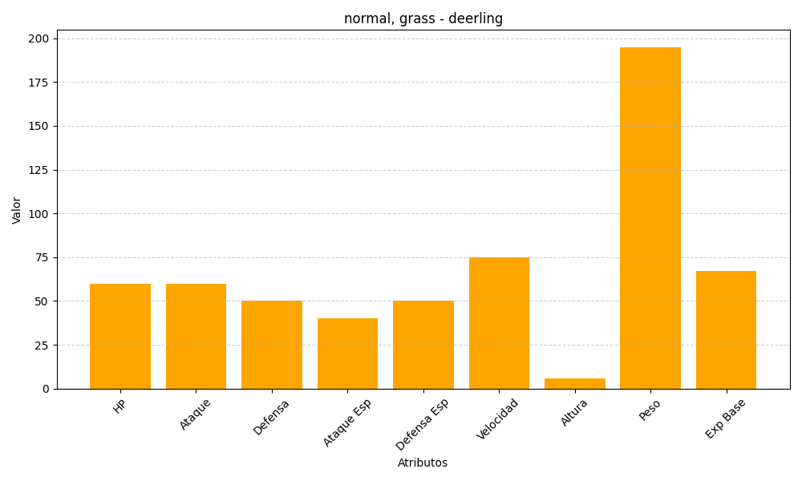
ID | Nombre | Tipo | HP | Ataque | Defensa | Ataque Especial | Defensa Especial | Velocidad | Altura | Peso | Experiencia Base
585 | deerling | normal, grass | 60 | 60 | 50 | 40 | 50 | 75 | 6 | 195 | 67

